Sheet1
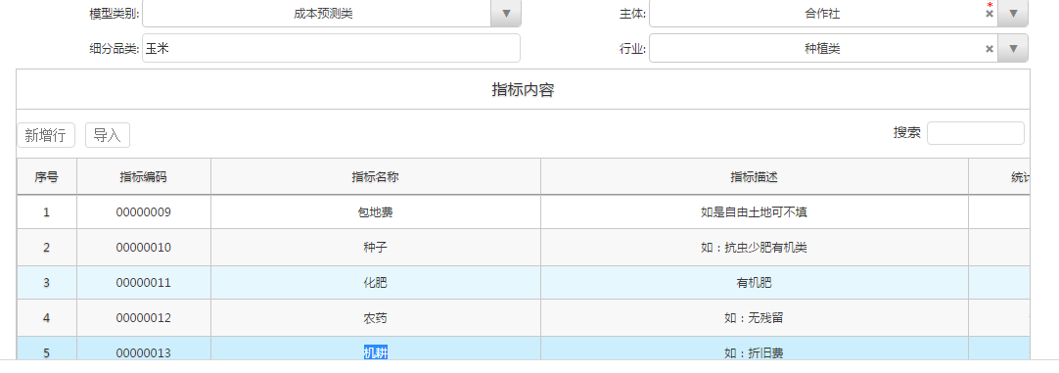

模型编号
成本预测表-一维表存储数据 |  |  |  | 成本预测表-二维表录入和二维表显示
年份 | 品种 | 指标名称 | 金额 | 品种 | 年份 | 包地费 | 种子 | 化肥 | 农药 | 机耕
2014 | 玉米 | 包地费 | 2000 | 玉米 | 2014 | 2000 | 4000 | 3300 | 2200 | 30000
2014 | 玉米 | 种子 | 4000 | 玉米 | 2016 | 2000 | 4000 | 3300 | 2200 | 30000
2014 | 玉米 | 化肥 | 3300 | 玉米 | 2015 | 2000 | 4000 | 3300 | 2200 | 30000
2014 | 玉米 | 农药 | 2200 | 小麦 | 2014 | 2000 | 4000 | 3300 | 2200 | 30000
2014 | 玉米 | 机耕 | 30000 | 小麦 | 2015 | 2000 | 4000 | 3300 | 2200 | 30000
2015 | 玉米 | 包地费 | 2000 | 小麦 | 2016 | 2000 | 4000 | 3300 | 2200 | 30000
2015 | 玉米 | 种子 | 4000
2015 | 玉米 | 化肥 | 3300 |  | 1、针对内嵌表字段，设置是否相同值合并，合并时自动排序，排序支持多字段
2015 | 玉米 | 农药 | 2200 |  | 2、表格属性增加属性
2015 | 玉米 | 机耕 | 30000 |  | 2.1 是否二维表录入
2016 | 玉米 | 包地费 | 2000 |  | 2.2 是否二维表显示
2016 | 玉米 | 种子 | 4000
2016 | 玉米 | 化肥 | 3300 | 勾选合并字段为品种，设置排序方式为品种+年份的效果
2016 | 玉米 | 农药 | 2200
2016 | 玉米 | 机耕 | 30000 | 品种 | 年份 | 包地费 | 种子 | 化肥 | 农药 | 机耕
2014 | 小麦 | 包地费 | 2000 | 玉米 | 2014 | 2000 | 4000 | 3300 | 2200 | 30000
2014 | 小麦 | 种子 | 4000 |  | 2015 | 2000 | 4000 | 3300 | 2200 | 30000
2014 | 小麦 | 化肥 | 3300 |  | 2016 | 2000 | 4000 | 3300 | 2200 | 30000
2014 | 小麦 | 农药 | 2200 | 小麦 | 2014 | 2000 | 4000 | 3300 | 2200 | 30000
2014 | 小麦 | 机耕 | 30000 |  | 2015 | 2000 | 4000 | 3300 | 2200 | 30000
2015 | 小麦 | 包地费 | 2000 |  | 2016 | 2000 | 4000 | 3300 | 2200 | 30000
2015 | 小麦 | 种子 | 4000
2015 | 小麦 | 化肥 | 3300
2015 | 小麦 | 农药 | 2200
2015 | 小麦 | 机耕 | 30000
2016 | 小麦 | 包地费 | 2000
2016 | 小麦 | 种子 | 4000
2016 | 小麦 | 化肥 | 3300
2016 | 小麦 | 农药 | 2200
2016 | 小麦 | 机耕 | 30000

